Instrucciones
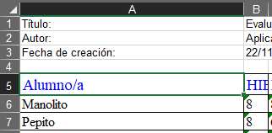
HOJA DE CÁLCULO PARA GENERAR UN ACTILLA DE EVALUACIÓN

1.- Exportar desde raíces las calificaciones de un grupo o curso para el que quieras generar la actilla
 | Exporta todas las columnas en formato Excel
 | La hoja de cálculo puede presentar algunos errores si exportas la columna de promoción.

2.- En la hoja de cálculo de la exportación, selecciona desde la celda A5 (Alumno/a) hasta la última celda de la esquina inferior derecha de la tabla.
 | Después, copia los datos seleccionados.

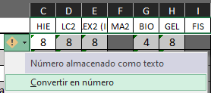
3.- En la hoja Actilla, pon el cursor en la celda B1, haz click con el botón derecho y escoge Pegar valores.

4.- Elimina las columnas para materias y las filas para alumnado que no tengan materias o alumnado.

5.- Selecciona desde la celda C1 (o en la primera celda con calificaciones) hasta la celda de la última fila y última columna con calificaciones y haz click sobre el botón flotante con un icono amarillo que aparece.

6.- En el menú, escoge la opción Convertir en número para que todas las calificaciones se computen como números.

7.- Para cada alumno/a, la actilla muestra cuántas suspensas tiene, considerando NP y NE, y su media, considerando 10-M como Mención honorífica
Para cada materia, se calcula el número de suspensos y el porcentaje sobre alumnado con calificación. Solo se considera suspenso la calificación es menor que 5 (no NE ni NP).
En la esquina superior derecha de la actilla, se muestra un resumen del número de suspensos por alumno/a.
La estrecha columna entre el número de suspensos y la media de cada alumno/a se marca en negro si el alumno/a tiene menos calificaciones que la moda de calificaciones del grupo. De esta forma, se puede identificar si a algún alumno/a le falta alguna calificación.
 |  | Hecho con amor y poesía desde el IES Las Musas
8.- Modifica el nombre del grupo y el nombre de la evaluación, ¡el actilla está lista para imprimir o para enviarla en PDF! |  | por Víctor Barbero - Dudas, mejoras y sugerencias a
 |  | victor.barbero@educa.madrid.org
 |  | v4

